Issues Status
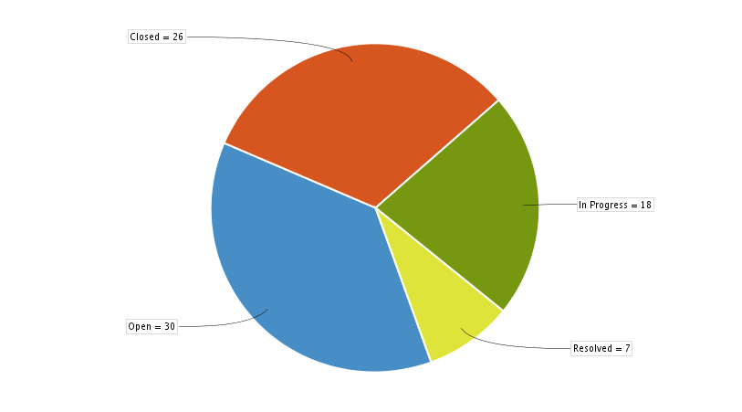

Легенда:
 | Issues | %
Open | 30 | 37%
Closed | 26 | 32%
In Progress | 18 | 22%
Resolved | 7 | 8%

Assigned Issues
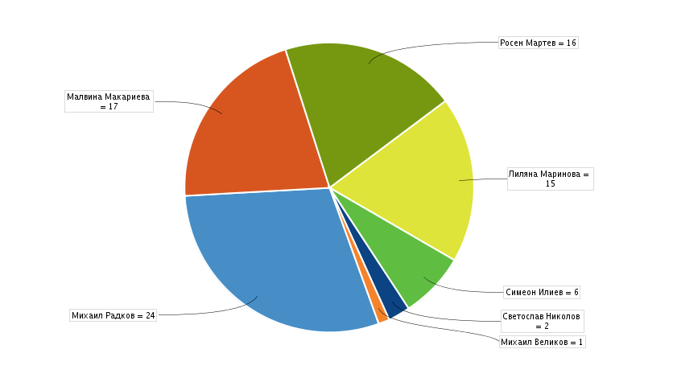

Легенда:
 | Issues | %
Михаил Радков | 24 | 29%
Малвина Макариева | 17 | 20%
Росен Мартев | 16 | 19%
Лиляна Маринова | 15 | 18%
Симеон Илиев | 6 | 7%
Светослав Николов | 2 | 2%
Михаил Великов | 1 | 1%

Issues Priority
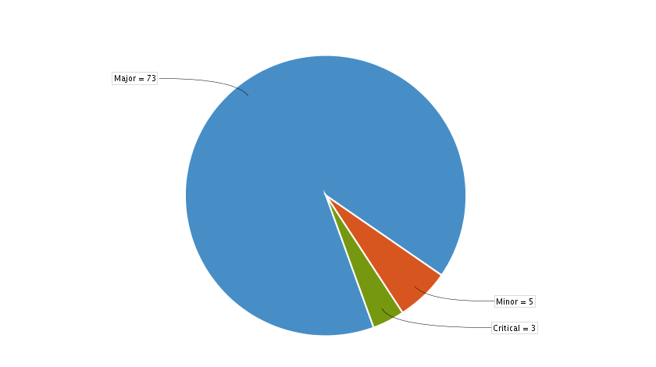

Легенда:
 | Issues | %
Major | 73 | 90%
Minor | 5 | 6%
Critical | 3 | 3%

